X
Test de précision de l'imprimante 3D à utiliser avec : |  |  |  | https://www.thingiverse.com/thing:2484766
Axe | X
échelle | 1
 |  |  | attendu
 |  | maintenant | après correction
Réglage de l'axe [pas par mm] |  | 80 | 80.03
G-code |  | M501 | M92 X80.026106310501 | pour sauver: | M500

Écart type [mm] |  | 0.07 | 0.06
écart moyen de l'épaisseur de la paroi [mm] |  | -0.08 | -0.08 | décalage constant (peut être réduit par un mutiplicateur d'extrusion)
Multiplicateur |  | 1.000

Lignes directrices de conception dérivées
La tolérance nécessaire pour que 50 % correspondent |  | 0.00 | 0.00 |  | Imprimante | Ender 3
La tolérance nécessaire pour que 84 % correspondent |  | 0.15 | 0.06 |  |  | Cura 4.12
La tolérance nécessaire pour que 97 % correspondent |  | 0.22 | 0.12
La tolérance nécessaire pour que 99.8 % correspondent 6σ |  | 0.30 | 0.18
Écart relatif moyen |  | -0.03% | 0%

Histogramme
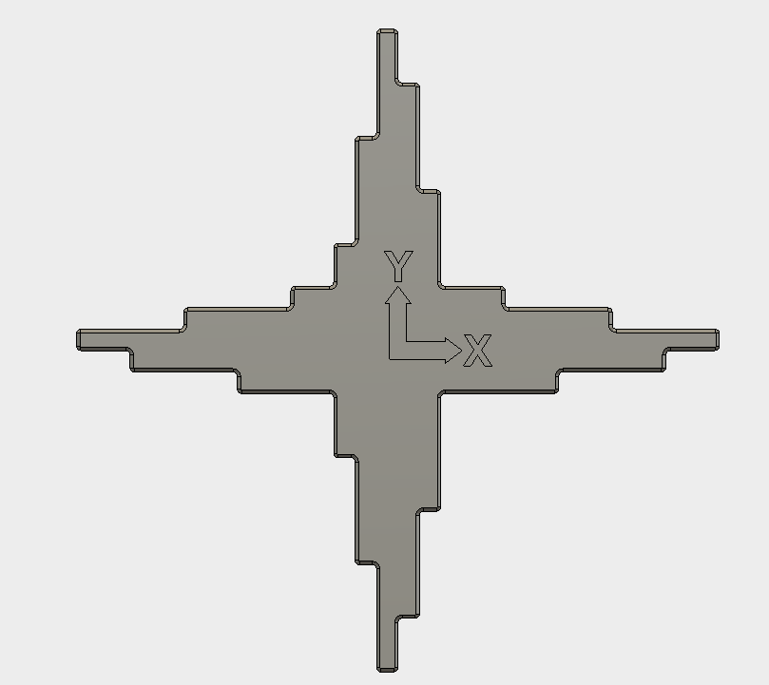
 | Mesures |  |  | Actuellement |  | Estimé après correction
 | Théoriques | Echelle | Mesurées | Erreur | sans offset | Erreur | sans offset
1 | 10 | 10 | 9.95 | -0.05 | 0.03 | -0.05 | 0.03
2 | 20 | 20 | 19.91 | -0.09 | -0.01 | -0.08 | -0.01
3 | 30 | 30 | 29.94 | -0.06 | 0.02 | -0.05 | 0.03
4 | 40 | 40 | 39.96 | -0.04 | 0.04 | -0.03 | 0.05
5 | 50 | 50 | 49.92 | -0.08 | 0.00 | -0.06 | 0.01
6 | 60 | 60 | 59.93 | -0.07 | 0.01 | -0.05 | 0.03
7 | 70 | 70 | 69.85 | -0.15 | -0.07 | -0.13 | -0.05
8 | 80 | 80 | 79.83 | -0.17 | -0.09 | -0.14 | -0.07
9 | 90 | 90 | 89.76 | -0.24 | -0.16 | -0.21 | -0.13
10 | 100 | 100 | 99.94 | -0.06 | 0.02 | -0.03 | 0.05
11 | 110 | 110 | 109.78 | -0.22 | -0.14 | -0.18 | -0.11
12 | 120 | 120 | 119.95 | -0.05 | 0.03 | -0.01 | 0.07
13 | 130 | 130 | 129.84 | -0.16 | -0.08 | -0.12 | -0.04
14 | 140 | 140 | 139.87 | -0.13 | -0.05 | -0.08 | -0.01
15 | 150 | 150 | 150.00 | 0.00 | 0.08 | 0.05 | 0.13

Instructions:
Ne modifiez que les champs jaunes
1) entrez le réglage actuel pour les pas par mm (Contrôle->mouvement->Xpas/mmm)
2) imprimer la partie
3) Mesurez la distance entre la base et le sommet de chaque colonne

en vert est le résultat que vous pouvez utiliser pour le réglage de votre imprimante |  |  |  |  |  |  |  | Histogramme |  | courant | après correction
en bleu sont les toleances (espaces entre les pièces) recommandées à utilisées lors de la conception |  |  |  |  |  |  |  | -0.5 | <=-0.5 | 0 | 0
 |  |  |  |  |  |  |  | -0.4 | -0.45 | 0 | 0
toutes les valeurs sont en mm |  |  |  |  |  |  |  | -0.3 | -0.35 | 0 | 0
 |  |  |  |  |  |  |  | -0.2 | -0.25 | 2 | 1
 |  |  |  |  |  |  |  | -0.1 | -0.15 | 4 | 4
 |  |  |  |  |  |  |  | 0 | -0.05 | 9 | 9
 |  |  |  |  |  |  |  | 0.1 | 0.05 | 0 | 1
 |  |  |  |  |  |  |  | 0.2 | 0.15 | 0 | 0
 |  |  |  |  |  |  |  | 0.3 | 0.25 | 0 | 0
 |  |  |  |  |  |  |  | 0.4 | 0.35 | 0 | 0
 |  |  |  |  |  |  |  | 0.5 | 0.45 | 0 | 0
 |  |  |  |  |  |  |  |  | >=0.5 | 0 | 0

Y
Axe | Y
échelle | 1
 |  |  | attendu
 |  | maintenant | après correction
Réglage de l'axe [pas par mm] |  | 80 | 80.00
G-code |  | M501 | M92 Y79.9969909389126 | pour sauver: | M500

Écart type [mm] |  | 0.07 | 0.08
écart moyen de l'épaisseur de la paroi [mm] |  | 0.02 | 0.02 | décalage constant (peut être réduit par un mutiplicateur d'extrusion)
Multiplicateur |  | 1.000

Lignes directrices de conception dérivées
La tolérance nécessaire pour que 50 % correspondent |  | 0.00 | 0.00
La tolérance nécessaire pour que 84 % correspondent |  | 0.09 | 0.08
La tolérance nécessaire pour que 97 % correspondent |  | 0.16 | 0.15
La tolérance nécessaire pour que 99.8 % correspondent 6σ |  | 0.23 | 0.23
Écart relatif moyen |  | 0.00% | 0%

Histogramme
 | Mesures |  |  | Actuellement |  | Estimé après correction
 | Théoriques | Echelle | Mesurées | Erreur | sans offset | Erreur | sans offset
1 | 5 | 5 | 5.19 | 0.19 | 0.17 | 0.19 | 0.17
2 | 10 | 10 | 10.03 | 0.03 | 0.01 | 0.03 | 0.01
3 | 15 | 15 | 14.96 | -0.04 | -0.06 | -0.04 | -0.06
4 | 20 | 20 | 19.99 | -0.01 | -0.03 | -0.01 | -0.03
5 | 25 | 25 | 24.95 | -0.05 | -0.07 | -0.05 | -0.07
6 | 50 | 50 | 49.97 | -0.03 | -0.05 | -0.03 | -0.05
7 | 100 | 100 | 99.95 | -0.05 | -0.07 | -0.05 | -0.07
8 | 150 | 150 | 150.10 | 0.10 | 0.08 | 0.09 | 0.08
9 | 125 | 125 | 125.05 | 0.05 | 0.03 | 0.05 | 0.03
10 | 75 | 75 | 75.00 | 0.00 | -0.02 | 0.00 | -0.02
11 | 25 | 25 | 25.01 | 0.01 | -0.01 | 0.01 | -0.01
12 | 20 | 20 | 19.92 | -0.08 | -0.10 | -0.08 | -0.10
13 | 15 | 15 | 15.00 | 0.00 | -0.02 | 0.00 | -0.02
14 | 10 | 10 | 10.04 | 0.04 | 0.02 | 0.04 | 0.02
15 | 5 | 5 | 5.13 | 0.13 | 0.11 | 0.13 | 0.11

Instructions:
Ne modifiez que les champs jaunes
1) entrez le réglage actuel pour les pas par mm (Contrôle->mouvement->Xpas/mmm)
2) imprimer la partie
3) Mesurez la distance entre la base et le sommet de chaque colonne

en vert est le résultat que vous pouvez utiliser pour le réglage de votre imprimante |  |  |  |  |  |  |  | Histogramme |  | courant | après correction
en bleu sont les toleances (espaces entre les pièces) recommandées à utilisées lors de la conception |  |  |  |  |  |  |  | -0.5 | <=-0.5 | 0 | 0
 |  |  |  |  |  |  |  | -0.4 | -0.45 | 0 | 0
toutes les valeurs sont en mm |  |  |  |  |  |  |  | -0.3 | -0.35 | 0 | 0
 |  |  |  |  |  |  |  | -0.2 | -0.25 | 0 | 0
 |  |  |  |  |  |  |  | -0.1 | -0.15 | 0 | 0
 |  |  |  |  |  |  |  | 0 | -0.05 | 8 | 8
 |  |  |  |  |  |  |  | 0.1 | 0.05 | 5 | 5
 |  |  |  |  |  |  |  | 0.2 | 0.15 | 2 | 2
 |  |  |  |  |  |  |  | 0.3 | 0.25 | 0 | 0
 |  |  |  |  |  |  |  | 0.4 | 0.35 | 0 | 0
 |  |  |  |  |  |  |  | 0.5 | 0.45 | 0 | 0
 |  |  |  |  |  |  |  |  | >=0.5 | 0 | 0

Z
 | maintenant | après correction
5 | -0.22 | -0.23
5 | -0.21 | -0.22
5 | -0.17 | -0.18
5 | -0.19 | -0.20
50 | -0.20 | -0.26
75 | -0.18 | -0.27
100 | -0.18 | -0.29
125 | 0.03 | -0.11
150 | -0.05 | -0.22
Axe | Z
échelle | 1
 |  |  | attendu
 |  | maintenant | après correction
Réglage de l'axe [pas par mm] |  | 400 | 399.54
G-code |  | M501 | M92 Z399.544667326718 | To save: | M500

Écart type [mm] |  | 0.10 | 0.05 |  | pour autolevel uniquement
écart moyen de l'épaisseur de la paroi [mm] |  | -0.22 | -0.22 |  |  | Ancien (M851) | nouveau
Multiplicateur |  | 0.9989 |  |  | Décalage de la sonde Z : | 2.35 | 2.13 | M851 Z2.13198310454065

Lignes directrices de conception dérivées
La tolérance nécessaire pour que 50 % correspondent |  | 0.00 | 0.00
La tolérance nécessaire pour que 84 % correspondent |  | 0.32 | 0.05
La tolérance nécessaire pour que 97 % correspondent |  | 0.42 | 0.11
La tolérance nécessaire pour que 99.8 % correspondent 6σ |  | 0.53 | 0.16
Écart relatif moyen |  | 0.11% | 0%

Histogramme
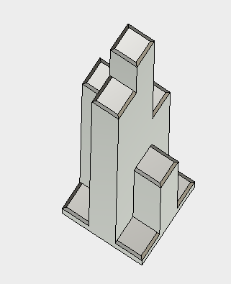
9
8
7
6
5
1
2
3
4
 | Mesures |  |  | Actuellement |  | Estimé après correction
 | Théoriques | Echelle | Mesurées | Erreur | sans offset | Erreur | sans offset
1 | 5 | 5 | 4.78 | -0.22 | 0.00 | -0.23 | -0.01
2 | 5 | 5 | 4.79 | -0.21 | 0.01 | -0.22 | 0.00
3 | 5 | 5 | 4.83 | -0.17 | 0.05 | -0.18 | 0.04
4 | 5 | 5 | 4.81 | -0.19 | 0.03 | -0.20 | 0.02
5 | 50 | 50 | 49.80 | -0.20 | 0.02 | -0.26 | -0.04
6 | 75 | 75 | 74.82 | -0.18 | 0.04 | -0.27 | -0.05
7 | 100 | 100 | 99.82 | -0.18 | 0.04 | -0.29 | -0.08
8 | 125 | 125 | 125.03 | 0.03 | 0.25 | -0.11 | 0.11
9 | 150 | 150 | 149.95 | -0.05 | 0.17 | -0.22 | 0.00

Instructions:
Ne modifiez que les champs jaunes
1) entrez le réglage actuel pour les pas par mm (Contrôle->mouvement->Xpas/mmm)
2) imprimer la partie
3) Mesurez la distance entre la base et le sommet de chaque colonne

en vert est le résultat que vous pouvez utiliser pour le réglage de votre imprimante |  |  |  |  |  |  |  | Histogramme |  | courant | après correction
en bleu sont les toleances (espaces entre les pièces) recommandées à utilisées lors de la conception |  |  |  |  |  |  |  | -0.5 | <=-0.5 | 0 | 0
 |  |  |  |  |  |  |  | -0.4 | -0.45 | 0 | 0
toutes les valeurs sont en mm |  |  |  |  |  |  |  | -0.3 | -0.35 | 0 | 0
 |  |  |  |  |  |  |  | -0.2 | -0.25 | 3 | 6
 |  |  |  |  |  |  |  | -0.1 | -0.15 | 4 | 3
 |  |  |  |  |  |  |  | 0 | -0.05 | 1 | 0
 |  |  |  |  |  |  |  | 0.1 | 0.05 | 1 | 0
 |  |  |  |  |  |  |  | 0.2 | 0.15 | 0 | 0
 |  |  |  |  |  |  |  | 0.3 | 0.25 | 0 | 0
 |  |  |  |  |  |  |  | 0.4 | 0.35 | 0 | 0
 |  |  |  |  |  |  |  | 0.5 | 0.45 | 0 | 0
 |  |  |  |  |  |  |  |  | >=0.5 | 0 | 0

